李海涛
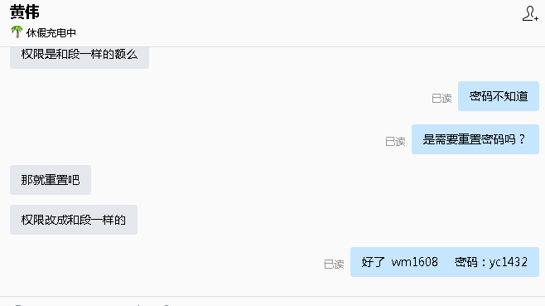
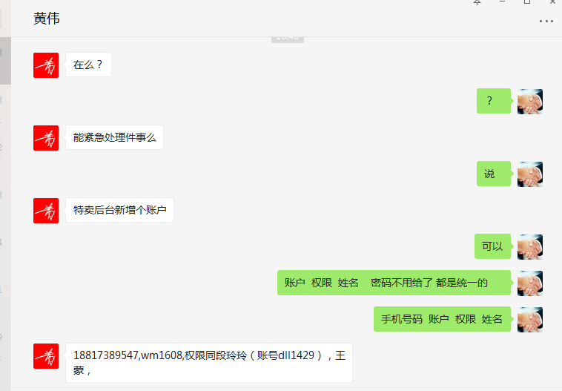
时间 | 问题 | 提出人 | 责任人/分配人 | 问题分类 | 解决状态 | 备注
2018-01-02 | 1、紧急新增特卖管理账户 | 黄伟 | 李海涛 | 需求 | 已处理

